Sheet1
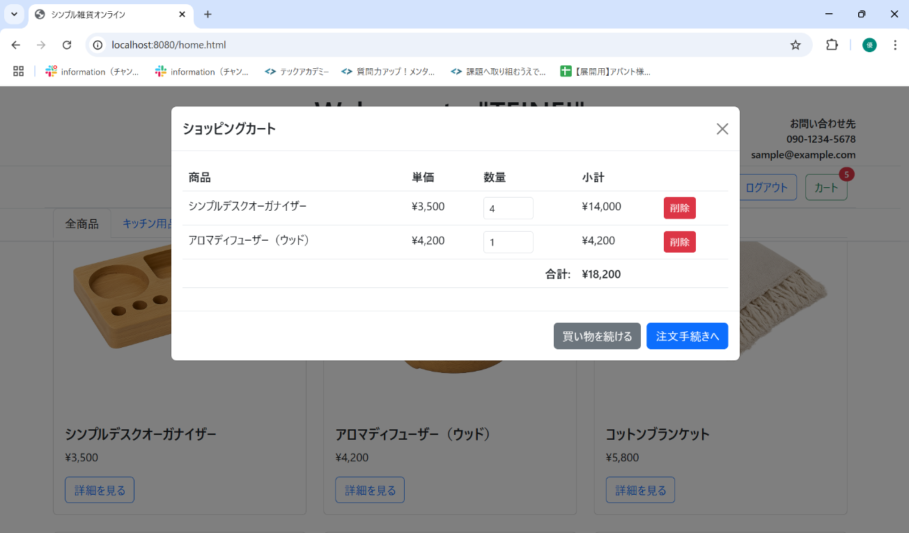
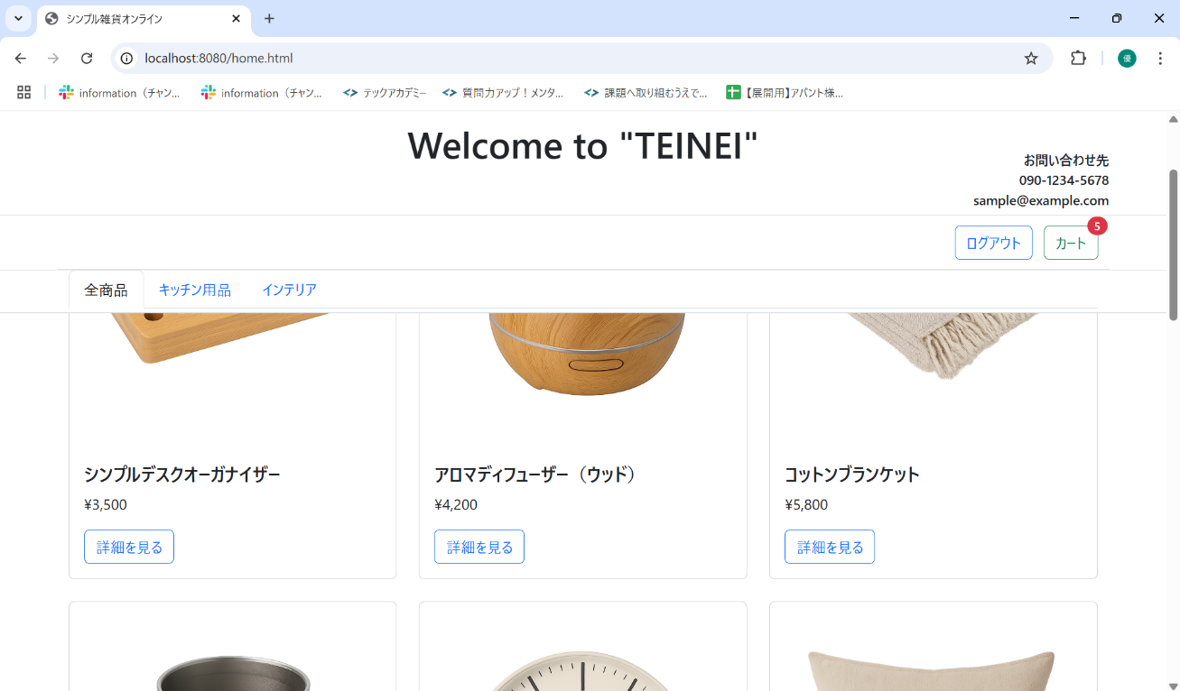
No. | テスト対象 | テスト種別 | 目的/観点 | 前提条件 | 操作手順 | 期待結果
ST-C-008 | カート数量変更 | 機能 | カートモーダルで商品の数量を変更できるか (増加) | ST-C-006 の状態 | 1. カートモーダルを表示する。 2. シンプルデスクオーガナイザーの数量入力欄の値を「3」から「4」に変更する。 | 1. シンプルデスクオーガナイザーの数量が「4」、小計が「18,200」円に更新されること。 2. 合計金額が「18,200」円 (14,700+3,500) に更新されること。 3. カートアイコンのバッジが「5」 (4+1) に更新されること。

